фитинги
 |  | ООО "СкалТек"443070 г.Самара, ул. Аэродромная д. 45, оф.35 Тел: 8(927)745-98-43, 8(937)186-82-63 skaltek@inbox.ru www.ooo-skaltek.ru
 |  | Прайс-лист на промышленные трубопроводные системы из ХПВХ SYSTEM'O® GIRPI (Франция)
Изображение | Артикул | Описание | Цена в EURO | Ваша цена со скидкой (введите скидку без знака %) | Ваша цена со скидкой в рублях (введите курс EURO)
 |  |  |  | 60
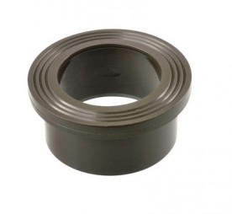 | Бурты под фланцы бесшовные
 | HCS25 | Бурт под фланец HTA D25 ХПВХ System'O (GIRPI), Франция | 5.21 | 2.08 | #REF!
 | HCS32 | Бурт под фланец HTA D32 ХПВХ System'O (GIRPI), Франция | 6.55 | 2.62 | #REF!
 | HCS40 | Бурт под фланец HTA D40 ХПВХ System'O (GIRPI), Франция | 9.53 | 3.81 | #REF!
 | HCS50 | Бурт под фланец HTA D50 ХПВХ System'O (GIRPI), Франция | 10.20 | 4.08 | #REF!
 | HCS63 | Бурт под фланец HTA D63 ХПВХ System'O (GIRPI), Франция | 12.50 | 5.00 | #REF!
 | HCS75 | Бурт под фланец HTA D75 ХПВХ System'O (GIRPI), Франция | 17.01 | 6.80 | #REF!
 | HCS90 | Бурт под фланец HTA D90 ХПВХ System'O (GIRPI), Франция | 25.20 | 10.08 | #REF!
 | HCS110 | Бурт под фланец HTA D110 ХПВХ System'O (GIRPI), Франция | 42.00 | 16.80 | #REF!
 | HCS125 | Бурт под фланец HTA D125 ХПВХ System'O (GIRPI), Франция | 116.15 | 46.46 | #REF!
 | HCS160 | Бурт под фланец HTA D160 ХПВХ System'O (GIRPI), Франция | 131.00 | 52.40 | #REF!
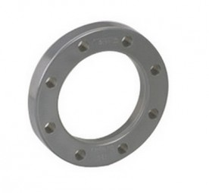 | Свободные фланцы усиленные
 | BRO16PM0630 | Свободный фланец PPH усиленный D.63, Comer, Италия | 26.28 | 10.51 | #REF!
 | BRO16PM0750 | Свободный фланец PPH усиленный D.75, Comer, Италия | 29.58 | 11.83 | #REF!
 | BRO16PM0900 | Свободный фланец PPH усиленный D.90, Comer, Италия | 33.73 | 13.49 | #REF!
 | BRO16PM1100 | Свободный фланец PPH усиленный D.110, Comer, Италия | 35.91 | 14.36 | #REF!
 | BRO16PM1250 | Свободный фланец PPH усиленный D.125, Comer, Италия | 36.34 | 14.54 | #REF!
 | BRO16PM1600 | Свободный фланец PPH усиленный D.160, Comer, Италия | 67.72 | 27.09 | #REF!
 |  | Также Вы можете приобрести ПВХ фланцы D20-160, цена по запросу |  | 0.00 | #REF!
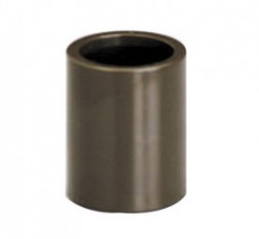 | Муфты соединительные
 | HMA16 | Муфта соединительная HTA D16 ХПВХ System'O (GIRPI), Франция | 1.40 | 0.56 | #REF!
 | HMA20 | Муфта соединительная HTA D20 ХПВХ System'O (GIRPI), Франция | 1.40 | 0.56 | #REF!
 | HMA25 | Муфта соединительная HTA D25 ХПВХ System'O (GIRPI), Франция | 1.94 | 0.78 | #REF!
 | HMA32 | Муфта соединительная HTA D32 ХПВХ System'O (GIRPI), Франция | 2.99 | 1.20 | #REF!
 | HMA40 | Муфта соединительная HTA D40 ХПВХ System'O (GIRPI), Франция | 4.56 | 1.82 | #REF!
 | HMA50 | Муфта соединительная HTA D50 ХПВХ System'O (GIRPI), Франция | 6.83 | 2.73 | #REF!
 | HMA63 | Муфта соединительная HTA D63 ХПВХ System'O (GIRPI), Франция | 11.80 | 4.72 | #REF!
 | HMA75 | Муфта соединительная HTA D75 ХПВХ System'O (GIRPI), Франция | 19.20 | 7.68 | #REF!
 | HMA90 | Муфта соединительная HTA D90 ХПВХ System'O (GIRPI), Франция | 29.20 | 11.68 | #REF!
 | HMA110 | Муфта соединительная HTA D110 ХПВХ System'O (GIRPI), Франция | 52.47 | 20.99 | #REF!
 | HMA125 | Муфта соединительная HTA D125 ХПВХ System'O (GIRPI), Франция | 123.96 | 49.58 | #REF!
 | HMA160 | Муфта соединительная HTA D160 ХПВХ System'O (GIRPI), Франция | 128.00 | 51.20 | #REF!
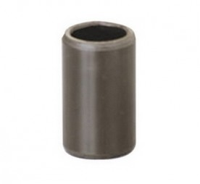 | Ниппели клеевые
 | HMC16 | Ниппель клеевой HTA D16 ХПВХ System'O (GIRPI), Франция | 2.82 | 1.13 | #REF!
 | HMC20 | Ниппель клеевой HTA D20 ХПВХ System'O (GIRPI), Франция | 3.66 | 1.46 | #REF!
 | HMC25 | Ниппель клеевой HTA D25 ХПВХ System'O (GIRPI), Франция | 4.64 | 1.86 | #REF!
 | HMC32 | Ниппель клеевой HTA D32 ХПВХ System'O (GIRPI), Франция | 6.19 | 2.48 | #REF!
 | HMC40 | Ниппель клеевой HTA D40 ХПВХ System'O (GIRPI), Франция | 8.31 | 3.32 | #REF!
 | HMC50 | Ниппель клеевой HTA D50 ХПВХ System'O (GIRPI), Франция | 11.53 | 4.61 | #REF!
 | HMC63 | Ниппель клеевой HTA D63 ХПВХ System'O (GIRPI), Франция | 15.61 | 6.24 | #REF!
 | HMC75 | Ниппель клеевой HTA D75 ХПВХ System'O (GIRPI), Франция | 32.64 | 13.06 | #REF!
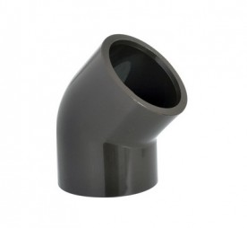 | Отводы 45°
 | H8M16 | Отвод HTA 45° D16 ХПВХ System'O (GIRPI), Франция | 2.23 | 0.89 | #REF!
 | H8M20 | Отвод HTA 45° D20 ХПВХ System'O (GIRPI), Франция | 2.36 | 0.94 | #REF!
 | H8M25 | Отвод HTA 45° D25 ХПВХ System'O (GIRPI), Франция | 2.85 | 1.14 | #REF!
 | H8M32 | Отвод HTA 45° D32 ХПВХ System'O (GIRPI), Франция | 4.85 | 1.94 | #REF!
 | H8M40 | Отвод HTA 45° D40 ХПВХ System'O (GIRPI), Франция | 6.97 | 2.79 | #REF!
 | H8M50 | Отвод HTA 45° D50 ХПВХ System'O (GIRPI), Франция | 8.25 | 3.30 | #REF!
 | H8M63 | Отвод HTA 45° D63 ХПВХ System'O (GIRPI), Франция | 13.38 | 5.35 | #REF!
 | H8M75 | Отвод HTA 45° D75 ХПВХ System'O (GIRPI), Франция | 27.07 | 10.83 | #REF!
 | H8M90 | Отвод HTA 45° D90 ХПВХ System'O (GIRPI), Франция | 65.38 | 26.15 | #REF!
 | H8M110 | Отвод HTA 45° D110 ХПВХ System'O (GIRPI), Франция | 65.94 | 26.38 | #REF!
 | H8M125 | Отвод HTA 45° D125 ХПВХ System'O (GIRPI), Франция | 158.95 | 63.58 | #REF!
 | H8M160 | Отвод HTA 45° D160 ХПВХ System'O (GIRPI), Франция | 261.00 | 104.40 | #REF!
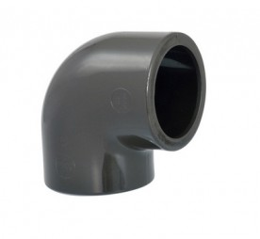 | Отводы 90°
 | H4M16 | Отвод HTA 90° D16 ХПВХ System'O (GIRPI), Франция | 1.81 | 0.72 | #REF!
 | H4M20 | Отвод HTA 90° D20 ХПВХ System'O (GIRPI), Франция | 2.08 | 0.83 | #REF!
 | H4M25 | Отвод HTA 90° D25 ХПВХ System'O (GIRPI), Франция | 2.92 | 1.17 | #REF!
 | H4M32 | Отвод HTA 90° D32 ХПВХ System'O (GIRPI), Франция | 3.98 | 1.59 | #REF!
 | H4M40 | Отвод HTA 90° D40 ХПВХ System'O (GIRPI), Франция | 6.41 | 2.56 | #REF!
 | H4M50 | Отвод HTA 90° D50 ХПВХ System'O (GIRPI), Франция | 10.53 | 4.21 | #REF!
 | H4M63 | Отвод HTA 90° D63 ХПВХ System'O (GIRPI), Франция | 17.22 | 6.89 | #REF!
 | H4M75 | Отвод HTA 90° D754 ХПВХ System'O (GIRPI), Франция | 25.54 | 10.22 | #REF!
 | H4M90 | Отвод HTA 90° D90 ХПВХ System'O (GIRPI), Франция | 51.00 | 20.40 | #REF!
 | H4M110 | Отвод HTA 90° D110 ХПВХ System'O (GIRPI), Франция | 99.26 | 39.70 | #REF!
 | H4M125 | Отвод HTA 90° D125 ХПВХ System'O (GIRPI), Франция | 183.38 | 73.35 | #REF!
 | H4M160 | Отвод HTA 90° D160 ХПВХ System'O (GIRPI), Франция | 230.00 | 92.00 | #REF!
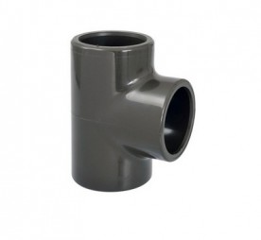 | Тройники равнопроходные 90°
 | HTE16 | Тройник равнопроходный HTA 90° D16 ХПВХ System'O (GIRPI), Франция | 2.23 | 0.89 | #REF!
 | HTE20 | Тройник равнопроходный HTA 90° D20 ХПВХ System'O (GIRPI), Франция | 3.04 | 1.22 | #REF!
 | HTE25 | Тройник равнопроходный HTA 90° D25 ХПВХ System'O (GIRPI), Франция | 4.30 | 1.72 | #REF!
 | HTE32 | Тройник равнопроходный HTA 90° D32 ХПВХ System'O (GIRPI), Франция | 5.26 | 2.10 | #REF!
 | HTE40 | Тройник равнопроходный HTA 90° D40 ХПВХ System'O (GIRPI), Франция | 8.25 | 3.30 | #REF!
 | HTE50 | Тройник равнопроходный HTA 90° D50 ХПВХ System'O (GIRPI), Франция | 14.50 | 5.80 | #REF!
 | HTE63 | Тройник равнопроходный HTA 90° D63 ХПВХ System'O (GIRPI), Франция | 23.34 | 9.34 | #REF!
 | HTE75 | Тройник равнопроходный HTA 90° D75 ХПВХ System'O (GIRPI), Франция | 35.54 | 14.22 | #REF!
 | HTE90 | Тройник равнопроходный HTA 90° D90 ХПВХ System'O (GIRPI), Франция | 65.00 | 26.00 | #REF!
 | HTE110 | Тройник равнопроходный HTA 90° D110 ХПВХ System'O (GIRPI), Франция | 95.25 | 38.10 | #REF!
 | HTE125 | Тройник равнопроходный HTA 90° D125 ХПВХ System'O (GIRPI), Франция | 230.15 | 92.06 | #REF!
 | HTE160 | Тройник равнопроходный HTA 90° D160 ХПВХ System'O (GIRPI), Франция | 295.00 | 118.00 | #REF!
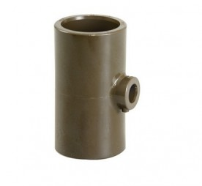 | Тройники редукционные 90°
 | HTR20/16 | Тройник редукционный HTA 90° D20/16 ХПВХ System'O (GIRPI), Франция | 4.02 | 1.61 | #REF!
 | HTR25/16 | Тройник редукционный HTA 90° D25/16 ХПВХ System'O (GIRPI), Франция | 4.86 | 1.94 | #REF!
 | HTR25/20 | Тройник редукционный HTA 90° D25/20 ХПВХ System'O (GIRPI), Франция | 4.86 | 1.94 | #REF!
 | HTR32/16 | Тройник редукционный HTA 90° D32/16 ХПВХ System'O (GIRPI), Франция | 7.40 | 2.96 | #REF!
 | HTR32/20 | Тройник редукционный HTA 90° D32/20 ХПВХ System'O (GIRPI), Франция | 7.40 | 2.96 | #REF!
 | HTR32/25 | Тройник редукционный HTA 90° D32/25 ХПВХ System'O (GIRPI), Франция | 7.40 | 2.96 | #REF!
 | HTR40/20 | Тройник редукционный HTA 90° D40/20 ХПВХ System'O (GIRPI), Франция | 11.38 | 4.55 | #REF!
 | HTR40/25 | Тройник редукционный HTA 90° D40/25 ХПВХ System'O (GIRPI), Франция | 11.38 | 4.55 | #REF!
 | HTR40/32 | Тройник редукционный HTA 90° D40/32 ХПВХ System'O (GIRPI), Франция | 11.38 | 4.55 | #REF!
 | HTR50/20 | Тройник редукционный HTA 90° D50/20 ХПВХ System'O (GIRPI), Франция | 20.07 | 8.03 | #REF!
 | HTR50/25 | Тройник редукционный HTA 90° D50/25 ХПВХ System'O (GIRPI), Франция | 20.07 | 8.03 | #REF!
 | HTR50/32 | Тройник редукционный HTA 90° D50/32 ХПВХ System'O (GIRPI), Франция | 20.07 | 8.03 | #REF!
 | HTR50/40 | Тройник редукционный HTA 90° D50/40 ХПВХ System'O (GIRPI), Франция | 29.45 | 11.78 | #REF!
 | HTR63/20 | Тройник редукционный HTA 90° D63/20 ХПВХ System'O (GIRPI), Франция | 29.45 | 11.78 | #REF!
 | HTR63/25 | Тройник редукционный HTA 90° D63/25 ХПВХ System'O (GIRPI), Франция | 29.45 | 11.78 | #REF!
 | HTR63/32 | Тройник редукционный HTA 90° D63/32 ХПВХ System'O (GIRPI), Франция | 29.45 | 11.78 | #REF!
 | HTR63/40 | Тройник редукционный HTA 90° D63/40 ХПВХ System'O (GIRPI), Франция | 29.45 | 11.78 | #REF!
 | HTR63/50 | Тройник редукционный HTA 90° D63/50 ХПВХ System'O (GIRPI), Франция | 29.45 | 11.78 | #REF!
 | HTR75/20 | Тройник редукционный HTA 90° D75/20 ХПВХ System'O (GIRPI), Франция | 61.78 | 24.71 | #REF!
 | HTR75/25 | Тройник редукционный HTA 90° D75/25 ХПВХ System'O (GIRPI), Франция | 61.78 | 24.71 | #REF!
 | HTR75/32 | Тройник редукционный HTA 90° D75/32 ХПВХ System'O (GIRPI), Франция | 61.78 | 24.71 | #REF!
 | HTR75/40 | Тройник редукционный HTA 90° D75/40 ХПВХ System'O (GIRPI), Франция | 61.78 | 24.71 | #REF!
 | HTR75/50 | Тройник редукционный HTA 90° D75/50 ХПВХ System'O (GIRPI), Франция | 61.78 | 24.71 | #REF!
 | HTR75/63 | Тройник редукционный HTA 90° D75/63 ХПВХ System'O (GIRPI), Франция | 61.78 | 24.71 | #REF!
 | HTR90/32 | Тройник редукционный HTA 90° D90/32 ХПВХ System'O (GIRPI), Франция | 94.95 | 37.98 | #REF!
 | HTR90/40 | Тройник редукционный HTA 90° D90/40 ХПВХ System'O (GIRPI), Франция | 94.95 | 37.98 | #REF!
 | HTR90/50 | Тройник редукционный HTA 90° D90/50 ХПВХ System'O (GIRPI), Франция | 94.95 | 37.98 | #REF!
 | HTR90/63 | Тройник редукционный HTA 90° D90/63 ХПВХ System'O (GIRPI), Франция | 94.95 | 37.98 | #REF!
 | HTR90/75 | Тройник редукционный HTA 90° D90/75 ХПВХ System'O (GIRPI), Франция | 94.95 | 37.98 | #REF!
 | HTR11/40 | Тройник редукционный HTA 90° D110/40 ХПВХ System'O (GIRPI), Франция | 154.08 | 61.63 | #REF!
 | HTR11/50 | Тройник редукционный HTA 90° D110/50 ХПВХ System'O (GIRPI), Франция | 154.08 | 61.63 | #REF!
 | HTR11/63 | Тройник редукционный HTA 90° D110/63 ХПВХ System'O (GIRPI), Франция | 160.00 | 64.00 | #REF!
 | HTR11/90 | Тройник редукционный HTA 90° D110/90 ХПВХ System'O (GIRPI), Франция | 160.00 | 64.00 | #REF!
 | HTR11/75 | Тройник редукционный HTA 90° D110/75 ХПВХ System'O (GIRPI), Франция | 154.08 | 61.63 | #REF!
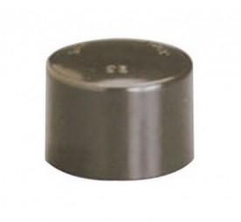 | Заглушки
 | HBO16 | Заглушка HTA D16 ХПВХ System'O (GIRPI), Франция | 1.69 | 0.68 | #REF!
 | HBO20 | Заглушка HTA D20 ХПВХ System'O (GIRPI), Франция | 1.96 | 0.78 | #REF!
 | HBO25 | Заглушка HTA D25 ХПВХ System'O (GIRPI), Франция | 2.53 | 1.01 | #REF!
 | HBO32 | Заглушка HTA D32 ХПВХ System'O (GIRPI), Франция | 3.98 | 1.59 | #REF!
 | HBO40 | Заглушка HTA D40 ХПВХ System'O (GIRPI), Франция | 5.98 | 2.39 | #REF!
 | HBO50 | Заглушка HTA D50 ХПВХ System'O (GIRPI), Франция | 9.68 | 3.87 | #REF!
 | HBO63 | Заглушка HTA D63 ХПВХ System'O (GIRPI), Франция | 15.79 | 6.32 | #REF!
 | HBO75 | Заглушка HTA D75 ХПВХ System'O (GIRPI), Франция | 24.46 | 9.78 | #REF!
 | HBO90 | Заглушка HTA D90 ХПВХ System'O (GIRPI), Франция | 50.91 | 20.36 | #REF!
 | HBO110 | Заглушка HTA D110 ХПВХ System'O (GIRPI), Франция | 49.00 | 19.60 | #REF!
 | HBO125 | Заглушка HTA D125 ХПВХ System'O (GIRPI), Франция | 103.06 | 41.22 | #REF!
 | HBO160 | Заглушка HTA D160 ХПВХ System'O (GIRPI), Франция | 183.90 | 73.56 | #REF!
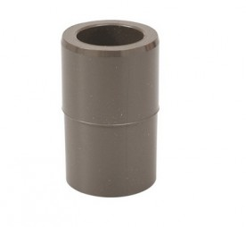 | Переходники редукционные удлиненные
 | HRD25/16 | Переходник редукционный удлиненный HTA D25X16 ХПВХ System'O (GIRPI), Франция | 2.23 | 0.89 | #REF!
 | HRD32/16 | Переходник редукционный удлиненный HTA D32X16 ХПВХ System'O (GIRPI), Франция | 4.70 | 1.88 | #REF!
 | HRD32/20 | Переходник редукционный удлиненный HTA D32X20 ХПВХ System'O (GIRPI), Франция | 3.98 | 1.59 | #REF!
 | HRD40/16 | Переходник редукционный удлиненный HTA D40X16 ХПВХ System'O (GIRPI), Франция | 6.83 | 2.73 | #REF!
 | HRD40/20 | Переходник редукционный удлиненный HTA D40X20 ХПВХ System'O (GIRPI), Франция | 6.83 | 2.73 | #REF!
 | HRD40/25 | Переходник редукционный удлиненный HTA D40X25 ХПВХ System'O (GIRPI), Франция | 5.83 | 2.33 | #REF!
 | HRD50/20 | Переходник редукционный удлиненный HTA D50X20 ХПВХ System'O (GIRPI), Франция | 8.82 | 3.53 | #REF!
 | HRD50/25 | Переходник редукционный удлиненный HTA D50X25 ХПВХ System'O (GIRPI), Франция | 8.82 | 3.53 | #REF!
 | HRD50/32 | Переходник редукционный удлиненный HTA D50X32 ХПВХ System'O (GIRPI), Франция | 7.54 | 3.02 | #REF!
 | HRD63/20 | Переходник редукционный удлиненный HTA D63X20 ХПВХ System'O (GIRPI), Франция | 13.38 | 5.35 | #REF!
 | HRD63/25 | Переходник редукционный удлиненный HTA D63X25 ХПВХ System'O (GIRPI), Франция | 13.38 | 5.35 | #REF!
 | HRD63/32 | Переходник редукционный удлиненный HTA D63X32 ХПВХ System'O (GIRPI), Франция | 13.38 | 5.35 | #REF!
 | HRD63/40 | Переходник редукционный удлиненный HTA D63X40 ХПВХ System'O (GIRPI), Франция | 11.95 | 4.78 | #REF!
 | HRD75/20 | Переходник редукционный удлиненный HTA D75X20 ХПВХ System'O (GIRPI), Франция | 21.53 | 8.61 | #REF!
 | HRD75/25 | Переходник редукционный удлиненный HTA D75X25 ХПВХ System'O (GIRPI), Франция | 21.53 | 8.61 | #REF!
 | HRD75/32 | Переходник редукционный удлиненный HTA D75X32 ХПВХ System'O (GIRPI), Франция | 21.53 | 8.61 | #REF!
 | HRD75/40 | Переходник редукционный удлиненный HTA D75X40 ХПВХ System'O (GIRPI), Франция | 21.53 | 8.61 | #REF!
 | HRD75/50 | Переходник редукционный удлиненный HTA D75X50 ХПВХ System'O (GIRPI), Франция | 21.53 | 8.61 | #REF!
 | HRD90/25 | Переходник редукционный удлиненный HTA D90X25 ХПВХ System'O (GIRPI), Франция | 26.09 | 10.44 | #REF!
 | HRD90/32 | Переходник редукционный удлиненный HTA D90X32 ХПВХ System'O (GIRPI), Франция | 26.09 | 10.44 | #REF!
 | HRD90/40 | Переходник редукционный удлиненный HTA D90X40 ХПВХ System'O (GIRPI), Франция | 26.09 | 10.44 | #REF!
 | HRD90/50 | Переходник редукционный удлиненный HTA D90X50 ХПВХ System'O (GIRPI), Франция | 26.09 | 10.44 | #REF!
 | HRD90/63 | Переходник редукционный удлиненный HTA D90X63 ХПВХ System'O (GIRPI), Франция | 26.09 | 10.44 | #REF!
 | HRD11/50 | Переходник редукционный удлиненный HTA D110X50 ХПВХ System'O (GIRPI), Франция | 34.85 | 13.94 | #REF!
 | HRD11/63 | Переходник редукционный удлиненный HTA D110X63 ХПВХ System'O (GIRPI), Франция | 34.85 | 13.94 | #REF!
 | HRD11/75 | Переходник редукционный удлиненный HTA D110X75 ХПВХ System'O (GIRPI), Франция | 34.85 | 13.94 | #REF!
 | HRD12/90 | Переходник редукционный удлиненный HTA D125X90 ХПВХ System'O (GIRPI), Франция | 60.53 | 24.21 | #REF!
 | HRD16/75 | Переходник редукционный удлиненный HTA D160X75 ХПВХ System'O (GIRPI), Франция | 141.45 | 56.58 | #REF!
 | HRD16/90 | Переходник редукционный удлиненный HTA D160X90 ХПВХ System'O (GIRPI), Франция | 141.45 | 56.58 | #REF!
 | HRD16/11 | Переходник редукционный удлиненный HTA D160X110 ХПВХ System'O (GIRPI), Франция | 102.00 | 40.80 | #REF!
 | HRD16/12 | Переходник редукционный удлиненный HTA D160X125 ХПВХ System'O (GIRPI), Франция | 141.45 | 56.58 | #REF!
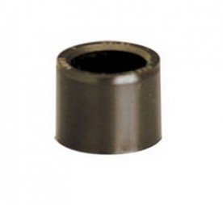 | Переходники редукционные короткие
 | HRS20 | Переходник редукционный короткий HTA D20X16 ХПВХ System'O (GIRPI), Франция | 1.40 | 0.56 | #REF!
 | HRS25 | Переходник редукционный короткий HTA D25X20 ХПВХ System'O (GIRPI), Франция | 1.94 | 0.78 | #REF!
 | HRS32 | Переходник редукционный короткий HTA D32X25 ХПВХ System'O (GIRPI), Франция | 2.85 | 1.14 | #REF!
 | HRS40 | Переходник редукционный короткий HTA D40X32 ХПВХ System'O (GIRPI), Франция | 3.70 | 1.48 | #REF!
 | HRS50 | Переходник редукционный короткий HTA D50X40 ХПВХ System'O (GIRPI), Франция | 5.55 | 2.22 | #REF!
 | HRS63 | Переходник редукционный короткий HTA D63X50 ХПВХ System'O (GIRPI), Франция | 7.69 | 3.08 | #REF!
 | HRS75 | Переходник редукционный короткий HTA D75X63 ХПВХ System'O (GIRPI), Франция | 11.11 | 4.44 | #REF!
 | HRS90 | Переходник редукционный короткий HTA D90X75 ХПВХ System'O (GIRPI), Франция | 16.24 | 6.50 | #REF!
 | HRS110 | Переходник редукционный короткий HTA D110X90 ХПВХ System'O (GIRPI), Франция | 34.15 | 13.66 | #REF!
 | HRS125 | Переходник редукционный короткий HTA D125X110 ХПВХ System'O (GIRPI), Франция | 54.84 | 21.94 | #REF!
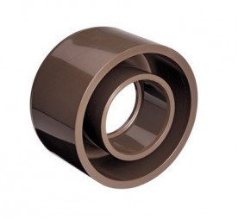 | Переходники редукционные концентрические
 | HRDC9025 | Переходники редукционный концентрический D90/25 ХПВХ System'O (GIRPI), Франция | 26.09 | 10.44 | #REF!
 | HRDC9032 | Переходники редукционный концентрический D90/32 ХПВХ System'O (GIRPI), Франция | 26.09 | 10.44 | #REF!
 | HRDC1263 | Переходники редукционный концентрический D125/63 ХПВХ System'O (GIRPI), Франция | 60.53 | 24.21 | #REF!
 | HRDC1275 | Переходники редукционный концентрический D125/75 ХПВХ System'O (GIRPI), Франция | 60.53 | 24.21 | #REF!
 | HRDC1611 | Переходники редукционный концентрический D160/110 ХПВХ System'O (GIRPI), Франция | 73.72 | 29.49 | #REF!
 | HRDC1612 | Переходники редукционный концентрический D160/125 ХПВХ System'O (GIRPI), Франция | 81.76 | 32.70 | #REF!
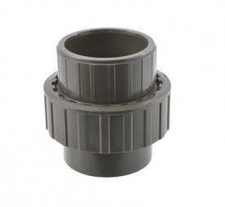 | Муфты комбинированные разъемные (пластик)
 | H3P16 | Муфта комбинированная разъемная (пластик) D16 ХПВХ System'O (GIRPI), Франция | 10.84 | 4.34 | #REF!
 | H3P20 | Муфта комбинированная разъемная (пластик) D20 ХПВХ System'O (GIRPI), Франция | 12.94 | 5.18 | #REF!
 | H3P25 | Муфта комбинированная разъемная (пластик) D25 ХПВХ System'O (GIRPI), Франция | 15.61 | 6.24 | #REF!
 | H3P32 | Муфта комбинированная разъемная (пластик) D32 ХПВХ System'O (GIRPI), Франция | 20.49 | 8.20 | #REF!
 | H3P40 | Муфта комбинированная разъемная (пластик) D40 ХПВХ System'O (GIRPI), Франция | 27.04 | 10.82 | #REF!
 | H3P50 | Муфта комбинированная разъемная (пластик) D50 ХПВХ System'O (GIRPI), Франция | 38.12 | 15.25 | #REF!
 | H3P63 | Муфта комбинированная разъемная (пластик) D63 ХПВХ System'O (GIRPI), Франция | 53.63 | 21.45 | #REF!
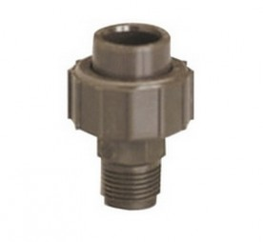 | Муфты комбинированные разъемные с наружней резьбой (пластик)
 | H3F/PB16 | Муфта комбинированная разъемная с наружней резьбой (пластик) D16*1/2" ХПВХ System'O (GIRPI), Франция | 19.83 | 7.93 | #REF!
 | H3F/P20 | Муфта комбинированная разъемная с наружней резьбой (пластик) D20*1/2" ХПВХ System'O (GIRPI), Франция | 19.83 | 7.93 | #REF!
 | H3F/PB20 | Муфта комбинированная разъемная с наружней резьбой (пластик) D20*3/4" ХПВХ System'O (GIRPI), Франция | 19.83 | 7.93 | #REF!
 | H3F/P25 | Муфта комбинированная разъемная с наружней резьбой (пластик) D25*3/4" ХПВХ System'O (GIRPI), Франция | 29.10 | 11.64 | #REF!
 | H3F/PB25 | Муфта комбинированная разъемная с наружней резьбой (пластик) D25*1" ХПВХ System'O (GIRPI), Франция | 29.10 | 11.64 | #REF!
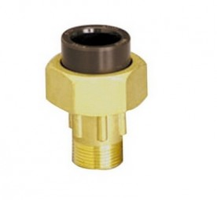 | Муфты комбинированные разъемные с наружней резьбой (латунь)
 | H3F/L16 | Муфта комбинированная разъемная с наружней резьбой (латунь) 16*3/8" ХПВХ System'O (GIRPI), Франция | 16.73 | 6.69 | #REF!
 | H3F/L20 | Муфта комбинированная разъемная с наружней резьбой (латунь) 20*1/2" ХПВХ System'O (GIRPI), Франция | 19.40 | 7.76 | #REF!
 | H3F/L25 | Муфта комбинированная разъемная с наружней резьбой (латунь) 25*3/4" ХПВХ System'O (GIRPI), Франция | 29.10 | 11.64 | #REF!
 | H3F/L32 | Муфта комбинированная разъемная с наружней резьбой (латунь) 32*1" ХПВХ System'O (GIRPI), Франция | 39.82 | 15.93 | #REF!
 | H3F/L40 | Муфта комбинированная разъемная с наружней резьбой (латунь) 40*1"1/4 ХПВХ System'O (GIRPI), Франция | 65.02 | 26.01 | #REF!
 | H3F/L50 | Муфта комбинированная разъемная с наружней резьбой (латунь) 50*1"1/2 ХПВХ System'O (GIRPI), Франция | 79.24 | 31.70 | #REF!
 | H3F/L63 | Муфта комбинированная разъемная с наружней резьбой (латунь) 63*2" ХПВХ System'O (GIRPI), Франция | 126.06 | 50.42 | #REF!
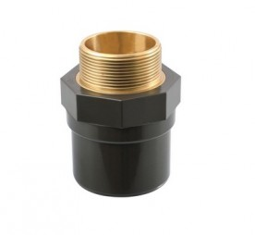 | Муфты комбинированные с наружней резьбой (латунь)
 | HEAL16 | Муфта комбинированная с наружней резьбой (латунь) D16/20*3/8" ХПВХ System'O (GIRPI), Франция | 10.70 | 4.28 | #REF!
 | HEAL20 | Муфта комбинированная с наружней резьбой (латунь) D20/25*1/2" ХПВХ System'O (GIRPI), Франция | 10.70 | 4.28 | #REF!
 | HEAL25 | Муфта комбинированная с наружней резьбой (латунь) D25/32*3/4" ХПВХ System'O (GIRPI), Франция | 13.73 | 5.49 | #REF!
 | HEAL32 | Муфта комбинированная с наружней резьбой (латунь) D32/40*1" ХПВХ System'O (GIRPI), Франция | 24.33 | 9.73 | #REF!
 | HEAL40 | Муфта комбинированная с наружней резьбой (латунь) D40/50*1"1/4" ХПВХ System'O (GIRPI), Франция | 40.25 | 16.10 | #REF!
 | HEAL50 | Муфта комбинированная с наружней резьбой (латунь) D50/63*1"1/2" ХПВХ System'O (GIRPI), Франция | 53.35 | 21.34 | #REF!
 | HEAL63 | Муфта комбинированная с наружней резьбой (латунь) D63/75*2" ХПВХ System'O (GIRPI), Франция | 70.57 | 28.23 | #REF!
 | HEAL75 | Муфта комбинированная с наружней резьбой (латунь) D75/90*2"1/2" ХПВХ System'O (GIRPI), Франция | 106.01 | 42.40 | #REF!
 | HEAL90 | Муфта комбинированная с наружней резьбой (латунь) D90/110*3" ХПВХ System'O (GIRPI), Франция | 127.81 | 51.12 | #REF!
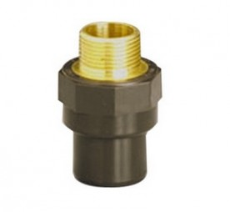 | Муфты комбинированные с наружней резьбой (латунь)
 | HEBL16 | Муфта комбинированная с наружней резьбой (латунь) D16/20*1/2" ХПВХ System'O (GIRPI), Франция | 10.55 | 4.22 | #REF!
 | HEBL20 | Муфта комбинированная с наружней резьбой (латунь) D20/25*3/4" ХПВХ System'O (GIRPI), Франция | 13.06 | 5.22 | #REF!
 | HEBL25 | Муфта комбинированная с наружней резьбой (латунь) D25/32*1" ХПВХ System'O (GIRPI), Франция | 18.60 | 7.44 | #REF!
 | HEBL32 | Муфта комбинированная с наружней резьбой (латунь) D32/40*1" 1/4" ХПВХ System'O (GIRPI), Франция | по запросу
 | HEBL40 | Муфта комбинированная с наружней резьбой (латунь) D40/50*1"1/2" ХПВХ System'O (GIRPI), Франция | по запросу
 | HEBL50 | Муфта комбинированная с наружней резьбой (латунь) D50/63*2" ХПВХ System'O (GIRPI), Франция | по запросу
 | Муфты комбинированные с наружней резьбой (нержавеющая сталь)
 | HEAS20 | Муфта комбинированная с наружней резьбой (нержавеющая сталь) D20/25*1/2" ХПВХ System'O (GIRPI), Франция | 29.23 | 11.69 | #REF!
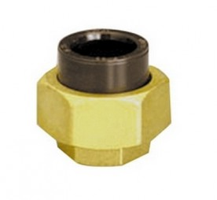 | Муфты комбинированные с внутренней резьбой (латунь)
 | H3G/L16 | Муфта комбинированная с внутренней резьбой (латунь) D16*3/8" ХПВХ System'O (GIRPI), Франция | 15.32 | 6.13 | #REF!
 | H3G/L20 | Муфта комбинированная с внутренней резьбой (латунь D20*1/2" ХПВХ System'O (GIRPI), Франция | 18.15 | 7.26 | #REF!
 | H3G/L25 | Муфта комбинированная с внутренней резьбой (латунь D25*3/4" ХПВХ System'O (GIRPI), Франция | 26.31 | 10.52 | #REF!
 | H3G/L32 | Муфта комбинированная с внутренней резьбой (латунь D32*1" ХПВХ System'O (GIRPI), Франция | 35.72 | 14.29 | #REF!
 | H3G/L40 | Муфта комбинированная с внутренней резьбой (латунь D40*1"1/4" ХПВХ System'O (GIRPI), Франция | 59.46 | 23.78 | #REF!
 | H3G/L50 | Муфта комбинированная с внутренней резьбой (латунь D50*1"1/2" ХПВХ System'O (GIRPI), Франция | 72.69 | 29.08 | #REF!
 | H3G/L63 | Муфта комбинированная с внутренней резьбой (латунь D63*2" ХПВХ System'O (GIRPI), Франция | 121.63 | 48.65 | #REF!
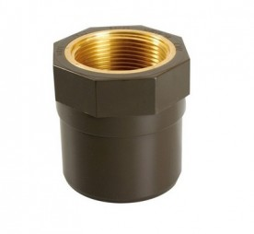 | Муфты комбинированные с внутренней резьбой (латунь)
 | HMML16 | Муфты комбинированные с внутренней резьбой (латунь)D16*3/8" ХПВХ System'O (GIRPI), Франция | 10.13 | 4.05 | #REF!
 | HMML20 | Муфты комбинированные с внутренней резьбой (латунь) D20*1/2" ХПВХ System'O (GIRPI), Франция | 10.13 | 4.05 | #REF!
 | HMML25 | Муфты комбинированные с внутренней резьбой (латунь) D25*3/4" ХПВХ System'O (GIRPI), Франция | 12.36 | 4.94 | #REF!
 | HMML32 | Муфты комбинированные с внутренней резьбой (латунь) D32*1" ХПВХ System'O (GIRPI), Франция | 23.62 | 9.45 | #REF!
 | HMML40 | Муфты комбинированные с внутренней резьбой (латунь) D40*1"1/4" ХПВХ System'O (GIRPI), Франция | 38.97 | 15.59 | #REF!
 | HMML50 | Муфты комбинированные с внутренней резьбой (латунь) D50*1"1/2" ХПВХ System'O (GIRPI), Франция | 51.64 | 20.66 | #REF!
 | HMML63 | Муфты комбинированные с внутренней резьбой (латунь) D63*2" ХПВХ System'O (GIRPI), Франция | 68.15 | 27.26 | #REF!
 | HMML75 | Муфты комбинированные с внутренней резьбой (латунь) D75*2"1/2 ХПВХ System'O (GIRPI), Франция | 90.27 | 36.11 | #REF!
 | HMML90 | Муфты комбинированные с внутренней резьбой (латунь) D90*3" ХПВХ System'O (GIRPI), Франция | 104.61 | 41.84 | #REF!
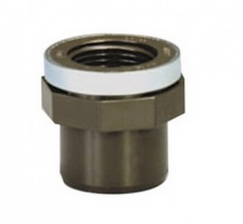 | Муфты комбинированные с внутренней резьбой (пластик, усил.металл)
 | HMM20 | Муфты комбинированные с внутренней резьбой (пластик, усил.металл) D20*1/2" ХПВХ System'O (GIRPI), Франция | 11.80 | 4.72 | #REF!
 | HMM25 | Муфты комбинированные с внутренней резьбой (пластик, усил.металл) D25*3/4" ХПВХ System'O (GIRPI), Франция | 16.18 | 6.47 | #REF!
 | HMM32 | Муфты комбинированные с внутренней резьбой (пластик, усил.металл) D32*1" ХПВХ System'O (GIRPI), Франция | 23.62 | 9.45 | #REF!
 | HMM40 | Муфты комбинированные с внутренней резьбой (пластик, усил.металл) D40*1"1/4" ХПВХ System'O (GIRPI), Франция | 39.55 | 15.82 | #REF!
 | HMM50 | Муфты комбинированные с внутренней резьбой (пластик, усил.металл) D50*1"1/2" ХПВХ System'O (GIRPI), Франция | 52.51 | 21.00 | #REF!
 | HMM63 | Муфты комбинированные с внутренней резьбой (пластик, усил.металл) D63*2" ХПВХ System'O (GIRPI), Франция | 69.28 | 27.71 | #REF!
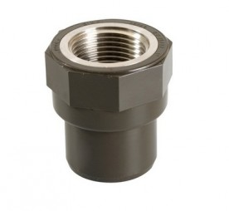 | Муфты комбинированные с внутренней резьбой (нержавеющая сталь)
 | HMMS20 | Муфты комбинированные с внутренней резьбой (нержавеющая сталь) D20/25*1/2" ХПВХ System'O (GIRPI), Франция | 26.31 | 10.52 | #REF!
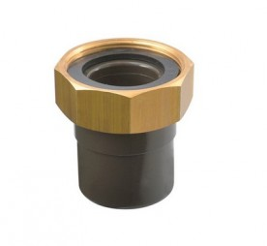 | Муфты с накидной гайкой с внутренней резьбой (латунь) и уплотнением из EPDM
 | HDR16 | Муфта с накидной гайкой, внутренняя резьба (латунь) HTA D16X1/2" ХПВХ System'O (GIRPI), Франция | 7.03 | 2.81 | #REF!
 | HDR20 | Муфта с накидной гайкой, внутренняя резьба (латунь) HTA D20X3/4" ХПВХ System'O (GIRPI), Франция | 8.15 | 3.26 | #REF!
 | HDR25 | Муфта с накидной гайкой, внутренняя резьба (латунь) HTA D25X1" ХПВХ System'O (GIRPI), Франция | 11.53 | 4.61 | #REF!
 | HDR32 | Муфта с накидной гайкой, внутренняя резьба (латунь) HTA D32X1 1/4" ХПВХ System'O (GIRPI), Франция | 16.18 | 6.47 | #REF!
 | HDR40 | Муфта с накидной гайкой, внутренняя резьба (латунь) HTA D40X1 1/2" ХПВХ System'O (GIRPI), Франция | 20.81 | 8.32 | #REF!
 | HDR50 | Муфта с накидной гайкой, внутренняя резьба (латунь) HTA D50X2" ХПВХ System'O (GIRPI), Франция | 35.85 | 14.34 | #REF!
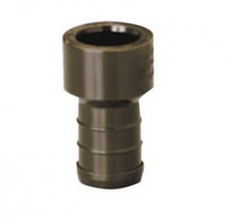 | Муфты со штуцером
 | HDC16 | Муфта со штуцером HTA для подключения поливочного шланга D16 ХПВХ System'O (GIRPI), Франция | 4.07 | 1.63 | #REF!
 | HDC20 | Муфта со штуцером HTA для подключения поливочного шланга D20 ХПВХ System'O (GIRPI), Франция | 5.21 | 2.08 | #REF!
 | HDC25 | Муфта со штуцером HTA для подключения поливочного шланга D25 ХПВХ System'O (GIRPI), Франция | 6.48 | 2.59 | #REF!
 | HDC32 | Муфта со штуцером HTA для подключения поливочного шланга D32 ХПВХ System'O (GIRPI), Франция | 9.42 | 3.77 | #REF!
 | HDC40 | Муфта со штуцером HTA для подключения поливочного шланга D40 ХПВХ System'O (GIRPI), Франция | 13.35 | 5.34 | #REF!
 | HDC50 | Муфта со штуцером HTA для подключения поливочного шланга D50 ХПВХ System'O (GIRPI), Франция | 21.23 | 8.49 | #REF!
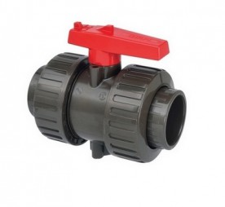 | Краны шаровые с муфтой (уплотнение из EPDM)
 | VHCEP16 | Кран шаровый с муфтой HTA D16 ХПВХ System'O (GIRPI), Франция | 87.24 | 34.90 | #REF!
 | VHCEP20 | Кран шаровый с муфтой HTA D20 ХПВХ System'O (GIRPI), Франция | 89.42 | 35.77 | #REF!
 | VHCEP25 | Кран шаровый с муфтой HTA D25 ХПВХ System'O (GIRPI), Франция | 97.29 | 38.92 | #REF!
 | VHCEP32 | Кран шаровый с муфтой HTA D32 ХПВХ System'O (GIRPI), Франция | 111.65 | 44.66 | #REF!
 | VHCEP40 | Кран шаровый с муфтой HTA D40 ХПВХ System'O (GIRPI), Франция | 139.34 | 55.74 | #REF!
 | VHCEP50 | Кран шаровый с муфтой HTA D ХПВХ System'O (GIRPI), Франция | 161.70 | 64.68 | #REF!
 | VHCEP63 | Кран шаровый с муфтой HTA D63 ХПВХ System'O (GIRPI), Франция | 208.24 | 83.30 | #REF!
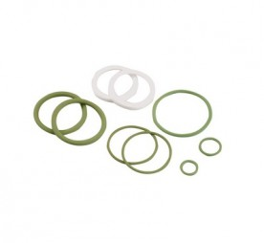 | Комплект уплотнений FPM для шарового крана серии VHCEP
 | JTVIV1620 | Комплект уплотнений FPM для шарового крана серии VHCEP d16 и d20, GIRPI Франция | 12.74 | 5.10 | #REF!
 | JTVIV25 | Комплект уплотнений FPM для шарового крана серии VHCEP d25, GIRPI Франция | 20.48 | 8.19 | #REF!
 | JTVIV32 | Комплект уплотнений FPM для шарового крана серии VHCEP d32, GIRPI Франция | 24.12 | 9.65 | #REF!
 | JTVIV40 | Комплект уплотнений FPM для шарового крана серии VHCEP d40, GIRPI Франция | 44.86 | 17.94 | #REF!
 | JTVIV50 | Комплект уплотнений FPM для шарового крана серии VHCEP d50, GIRPI Франция | 54.48 | 21.79 | #REF!
 | JTVIV63 | Комплект уплотнений FPM для шарового крана серии VHCEP d63, GIRPI Франция | 84.20 | 33.68 | #REF!
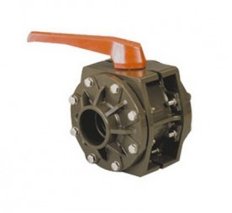 | Краны шаровые фланцевые (уплотнение из EPDM)
 | VHFEP75 | Фланцевый шаровый кран D75 ХПВХ System'O (GIRPI), Франция | 533.89 | 213.56 | #REF!
 | VHFEP90 | Фланцевый шаровый кран D90 ХПВХ System'O (GIRPI), Франция | 533.89 | 213.56 | #REF!
 | VHFEP110 | Фланцевый шаровый кран D110 ХПВХ System'O (GIRPI), Франция | 694.60 | 277.84 | #REF!
 | Дисковые обратные клапаны
 | HCB3P20 | Обратный клапан HTA DN15X20 ХПВХ System'O (GIRPI), Франция | 53.85 | 21.54 | #REF!
 | HCB3P25 | Обратный клапан HTA DN20X25 ХПВХ System'O (GIRPI), Франция | 63.98 | 25.59 | #REF!
 | HCB3P32 | Обратный клапан HTA DN25X32 ХПВХ System'O (GIRPI), Франция | 73.69 | 29.48 | #REF!
 | HCB3P40 | Обратный клапан HTA DN32X40 ХПВХ System'O (GIRPI), Франция | 88.44 | 35.38 | #REF!
 | HCBS50 | Обратный клапан HTA DN40X50 ХПВХ System'O (GIRPI), Франция | 130.34 | 52.14 | #REF!
 | HCBS63 | Обратный клапан HTA DN50X63 ХПВХ System'O (GIRPI), Франция | 137.08 | 54.83 | #REF!
 | Воздухоотводчики
 | HCOMP32 | Воздухоотводчик D32 | по запросу
 | HCOMP40 | Воздухоотводчик D40 | по запросу
 | HCOMP50 | Воздухоотводчик D50 | по запросу
 | HCOMP63 | Воздухоотводчик D63 | по запросу
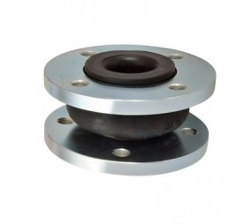 | Компенсаторы линейного расширения (изготовлены из резины для ГВС и ХВС)
 | COMP40 | Компенсатор линейного расширения, PN16 D40 ХПВХ System'O (GIRPI), Франция | 459.43 | 183.77 | #REF!
 | COMP50 | Компенсатор линейного расширения, PN16 D50 ХПВХ System'O (GIRPI), Франция | 469.23 | 187.69 | #REF!
 | COMP63 | Компенсатор линейного расширения, PN16 D63 ХПВХ System'O (GIRPI), Франция | 491.35 | 196.54 | #REF!
 | COMP75 | Компенсатор линейного расширения, PN16 D75 ХПВХ System'O (GIRPI), Франция | 525.29 | 210.12 | #REF!
 | COMP90 | Компенсатор линейного расширения, PN16 D90 ХПВХ System'O (GIRPI), Франция | 579.54 | 231.82 | #REF!
 | COMP110 | Компенсатор линейного расширения, PN16 D110 ХПВХ System'O (GIRPI), Франция | 604.81 | 241.92 | #REF!
 | COMP125 | Компенсатор линейного расширения, PN16 D125 ХПВХ System'O (GIRPI), Франция | 614.61 | 245.84 | #REF!
 | COMP160 | Компенсатор линейного расширения, PN16 D160 ХПВХ System'O (GIRPI), Франция | 745.66 | 298.26 | #REF!
 | COMP200 | Компенсатор линейного расширения, PN10 D200 ХПВХ System'O (GIRPI), Франция | 903.02 | 361.21 | #REF!
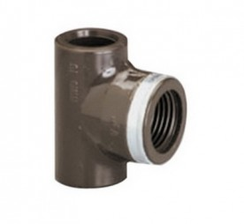 | Тройники с внутренней резьбой 90°
 | HTG16 | Тройник с внутренней резьбой (пластик, усил. металл) HTA 90° D16X1/2" ХПВХ System'O (GIRPI), Франция | 13.50 | 5.40 | #REF!
 | HTG20 | Тройник с внутренней резьбой (пластик, усил. металл) HTA 90° D20X1/2" ХПВХ System'O (GIRPI), Франция | 14.48 | 5.79 | #REF!
 | HTG25 | Тройник с внутренней резьбой (пластик, усил. металл) HTA 90° D25X3/4" ХПВХ System'O (GIRPI), Франция | 27.41 | 10.96 | #REF!
 | HTGR4034 | Тройник редукционный с внутренней резьбой (пластик, усил. металл) HTA 90° D40X3/4" ХПВХ System'O (GIRPI), Франция | 43.88 | 17.55 | #REF!
 | HTGR5034 | Тройник редукционный с внутренней резьбой (пластик, усил. металл) HTA 90° D50X3/4" ХПВХ System'O (GIRPI), Франция | 49.63 | 19.85 | #REF!
 | HTGR6334 | Тройник редукционный с внутренней резьбой (пластик, усил. металл) HTA 90° D63X3/4" ХПВХ System'O (GIRPI), Франция | 57.79 | 23.12 | #REF!
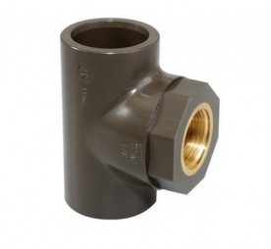 | Тройники комбинированные с внутренней резьбой 90° (латунь)
 | HTGRL2512 | 90° Тройники комбинированные с внутренней резьбой 90° (латунь) D25*1/2" | 31.08 | 12.43 | #REF!
 | HTGRL3212 | 90° Тройники комбинированные с внутренней резьбой 90° (латунь) D32*1/2" | 31.08 | 12.43 | #REF!
 | HTGRL3234 | 90° Тройники комбинированные с внутренней резьбой 90° (латунь) D32*3/4" | 31.08 | 12.43 | #REF!
 | HTGRL4012 | 90° Тройники комбинированные с внутренней резьбой 90° (латунь) D40*1/2" | 37.42 | 14.97 | #REF!
 | HTGRL4034 | 90° Тройники комбинированные с внутренней резьбой 90° (латунь) D40*3/4" | 37.42 | 14.97 | #REF!
 | HTGRL5012 | 90° Тройники комбинированные с внутренней резьбой 90° (латунь) D50*1/2" | 43.66 | 17.46 | #REF!
 | HTGRL5034 | 90° Тройники комбинированные с внутренней резьбой 90° (латунь) D50*3/4" | 43.66 | 17.46 | #REF!
 | HTGRL6312 | 90° Тройники комбинированные с внутренней резьбой 90° (латунь) D63*1/2" | 56.52 | 22.61 | #REF!
 | HTGRL6334 | 90° Тройники комбинированные с внутренней резьбой 90° (латунь) D63*3/4" | 56.18 | 22.47 | #REF!
 | Тройники-адаптеры для подключения манометра (латунь)
 | HMIL110/34 | Тройник-адаптер для подключения манометра HTA D110 3/4" ХПВХ System'O (GIRPI), Франция | 86.76 | 34.70 | #REF!
 | HMIL110/12 | Тройник-адаптер для подключения манометра HTA D110 1/2" ХПВХ System'O (GIRPI), Франция | 130.14 | 52.06 | #REF!
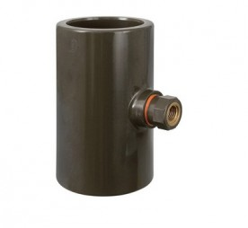 | Тройники 90° с резьбовой латунной вставкой
 | HTIL75/12 | Тройник комбинированный с внутренней резьбой (латунь) D75X1/2" ХПВХ System'O (GIRPI), Франция | по запросу
 | HTIL90/12 | Тройник комбинированный с внутренней резьбой (латунь) D90X1/2" ХПВХ System'O (GIRPI), Франция | по запросу
 | HTIL125/12 | Тройник комбинированный с внутренней резьбой (латунь) D125X1/2" ХПВХ System'O (GIRPI), Франция | по запросу
 | HTIL160/12 | Тройник комбинированный с внутренней резьбой (латунь) D160X1/2" ХПВХ System'O (GIRPI), Франция | по запросу
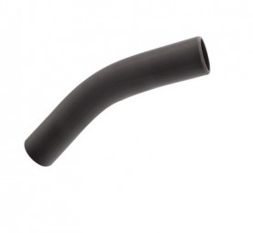 | Отводы 30°
 | H12K16 | Отвод 30° D16 ХПВХ System'O (GIRPI), Франция | по запросу
 | H12K20 | Отвод 30° 30° D20 ХПВХ System'O (GIRPI), Франция | по запросу
 | H12K25 | Отвод 30° 30° D25 ХПВХ System'O (GIRPI), Франция | по запросу
 | H12K32 | Отвод 30° D32 ХПВХ System'O (GIRPI), Франция | по запросу
 | H12K40 | Отвод 30° D40 ХПВХ System'O (GIRPI), Франция | по запросу
 | H12K50 | Отвод 30° D50 ХПВХ System'O (GIRPI), Франция | по запросу
 | H12K63 | Отвод 30° D63 ХПВХ System'O (GIRPI), Франция | по запросу
 | H12K75 | Отвод 30° D75 ХПВХ System'O (GIRPI), Франция | по запросу
 | H12K90 | Отвод 30° D90 ХПВХ System'O (GIRPI), Франция | по запросу
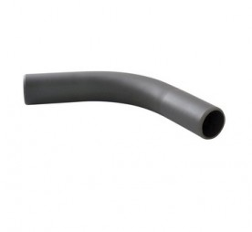 | Отводы 60°
 | H6K16 | Отвод 60° D16 ХПВХ System'O (GIRPI), Франция | по запросу
 | H6K20 | Отвод 60° D20 ХПВХ System'O (GIRPI), Франция | по запросу
 | H6K25 | Отвод 60° D25 ХПВХ System'O (GIRPI), Франция | по запросу
 | H6K32 | Отвод 60° D32 ХПВХ System'O (GIRPI), Франция | по запросу
 | H6K40 | Отвод 60° D40 ХПВХ System'O (GIRPI), Франция | по запросу
 | H6K50 | Отвод 60° D50 ХПВХ System'O (GIRPI), Франция | по запросу
 | H6K63 | Отвод 60° D63 ХПВХ System'O (GIRPI), Франция | по запросу
 | H6K75 | Отвод 60° D75 ХПВХ System'O (GIRPI), Франция | по запросу
 | H6K90 | Отвод 60° D90 ХПВХ System'O (GIRPI), Франция | по запросу
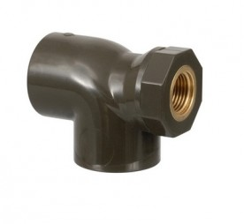 | Отводы комбинированные с внутренней резьбой 90° (латунь)
 | H4MI3212 | Отводы комбинированные с внутренней резьбой 90° (латунь) D32*1/2" ХПВХ System'O (GIRPI), Франция | по запросу
 | H4MI4012 | Отводы комбинированные с внутренней резьбой 90° (латунь) D40*1/2"ХПВХ System'O (GIRPI), Франция | по запросу
 | H4MI5012 | Отводы комбинированные с внутренней резьбой 90° (латунь) D50*1/2" ХПВХ System'O (GIRPI), Франция | по запросу
 | H4MI6312 | Отводы комбинированные с внутренней резьбой 90° (латунь) D63*1/2" ХПВХ System'O (GIRPI), Франция | по запросу
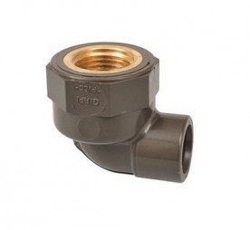 | Отводы комбинированные с внутренней резьбой 90° (латунь)
 | H4GL16 | Отвод комбинированный с внутренней резьбой (латунь) 90° D16X1/2" ХПВХ System'O (GIRPI), Франция | 12.10 | 4.84 | #REF!
 | H4GL20 | Отвод комбинированный с внутренней резьбой (латунь) 90° D20X1/2" ХПВХ System'O (GIRPI), Франция | 13.08 | 5.23 | #REF!
 | H4GL25 | Отвод комбинированный с внутренней резьбой (латунь) 90° D25X3/4" ХПВХ System'O (GIRPI), Франция | 23.61 | 9.44 | #REF!
 | Отводы комбинированные с внутренней резьбой 90° и накладкой для крепления на стену (латунь)
 | H4GP16 | Отвод комб. с внутренней резьбой 90 и накладкой для крепления на стену (латунь) D16X1/2" ХПВХ System | 13.66 | 5.46 | #REF!
 | H4GP20 | Отвод комб. с внутренней резьбой 90 и накладкой для крепления на стену (латунь) D20X1/2" ХПВХ System | 17.15 | 6.86 | #REF!
 | H4GP25 | Отвод комб. с внутренней резьбой 90 и накладкой для крепления на стену (латунь) D25X3/4" ХПВХ System | 32.75 | 13.10 | #REF!
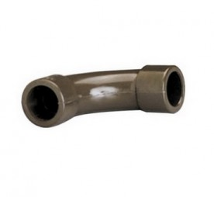 | Отводы удлиненные 90°
 | H4C20 | Отвод удлиненный HTA 90° D20 ХПВХ System'O (GIRPI), Франция | 6.61 | 2.64 | #REF!
 | H4C25 | Отвод удлиненный HTA 90° D25 ХПВХ System'O (GIRPI), Франция | 7.89 | 3.16 | #REF!
 | H4C32 | Отвод удлиненный HTA 90° D32 ХПВХ System'O (GIRPI), Франция | 15.08 | 6.03 | #REF!
 | H4C40 | Отвод удлиненный HTA 90° D40 ХПВХ System'O (GIRPI), Франция | 16.37 | 6.55 | #REF!
 | H4C50 | Отвод удлиненный HTA 90° D50 ХПВХ System'O (GIRPI), Франция | 26.33 | 10.53 | #REF!
 | H4C63 | Отвод удлиненный HTA 90° D63 ХПВХ System'O (GIRPI), Франция | 35.72 | 14.29 | #REF!
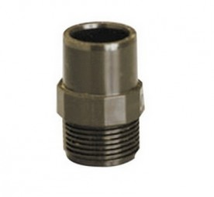 | Переходники комбинированные с наружней резьбой
 | HEA20 | Переходник на наружную резьбу HTA D20X1/2" ХПВХ System'O (GIRPI), Франция | 11.11 | 4.44 | #REF!
 | HEA25 | Переходник на наружную резьбу HTA D25X3/4" ХПВХ System'O (GIRPI), Франция | 14.76 | 5.90 | #REF!
 | HEA32 | Переходник на наружную резьбу HTA D32X1" ХПВХ System'O (GIRPI), Франция | 24.61 | 9.84 | #REF!
 | HEA40 | Переходник на наружную резьбу HTA D40X1"1/4 ХПВХ System'O (GIRPI), Франция | 40.40 | 16.16 | #REF!
 | HEA50 | Переходник на наружную резьбу HTA D50X1"1/2 ХПВХ System'O (GIRPI), Франция | 53.48 | 21.39 | #REF!
 | HEA63 | Переходник на наружную резьбу HTA D63X2" ХПВХ System'O (GIRPI), Франция | 70.57 | 28.23 | #REF!
 | Переходники комбинированные с наружней резьбой
 | HEB16 | Переходник на наружную резьбу HTA D16X1/2" ХПВХ System'O (GIRPI), Франция | 10.84 | 4.34 | #REF!
 | HEB25 | Переходник на наружную резьбу HTA D25X1" ХПВХ System'O (GIRPI), Франция | 18.84 | 7.54 | #REF!
 | HEB32 | Переходник на наружную резьбу HTA D32X1"1/4 ХПВХ System'O (GIRPI), Франция | 31.44 | 12.58 | #REF!
 | HEB40 | Переходник на наружную резьбу HTA D40X1"1/2 ХПВХ System'O (GIRPI), Франция | 41.68 | 16.67 | #REF!
 | HEB50 | Переходник на наружную резьбу HTA D50X2" ХПВХ System'O (GIRPI), Франция | 55.07 | 22.03 | #REF!
 | Резьбовые вставки
 | HFT25 | Резьбовая вставка HTA D25X1/2" ХПВХ System'O (GIRPI), Франция | 18.97 | 7.59 | #REF!
 | HFT32 | Резьбовая вставка HTA D32X3/4" ХПВХ System'O (GIRPI), Франция | 19.97 | 7.99 | #REF!
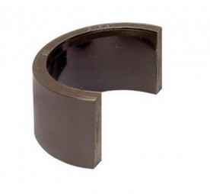 | Ремонтные накладки
 | HPTF25 | Ремонтная накладка HTA D25 ХПВХ System'O (GIRPI), Франция | 3.92 | 1.57 | #REF!
 | HPTF32 | Ремонтная накладка HTA D32 ХПВХ System'O (GIRPI), Франция | 4.44 | 1.78 | #REF!
 | HPTF40 | Ремонтная накладка HTA D40 ХПВХ System'O (GIRPI), Франция | 5.49 | 2.20 | #REF!
 | HPTF50 | Ремонтная накладка HTA D50 ХПВХ System'O (GIRPI), Франция | 7.03 | 2.81 | #REF!
 | HPTF63 | Ремонтная накладка HTA D63 ХПВХ System'O (GIRPI), Франция | 9.84 | 3.94 | #REF!
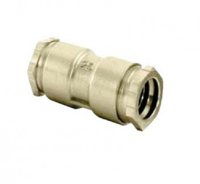 | Ремонтные муфты из латуни
 | HRRL16 | Ремонтная муфта из латуни D16 ХПВХ System'O (GIRPI), Франция | 48.07 | 19.23 | #REF!
 | HRRL20 | Ремонтная муфта из латуни D20 ХПВХ System'O (GIRPI), Франция | 29.36 | 11.74 | #REF!
 | HRRL25 | Ремонтная муфта из латуни D25 ХПВХ System'O (GIRPI), Франция | 27.98 | 11.19 | #REF!
 | HRRL32 | Ремонтная муфта из латуни D32 ХПВХ System'O (GIRPI), Франция | 49.23 | 19.69 | #REF!
 | HRRL40 | Ремонтная муфта из латуни D40 ХПВХ System'O (GIRPI), Франция | 97.01 | 38.80 | #REF!
 | HRRL50 | Ремонтная муфта из латуни D50 ХПВХ System'O (GIRPI), Франция | 137.30 | 54.92 | #REF!
 | HRRL63 | Ремонтная муфта из латуни D63 ХПВХ System'O (GIRPI), Франция | 265.12 | 106.05 | #REF!
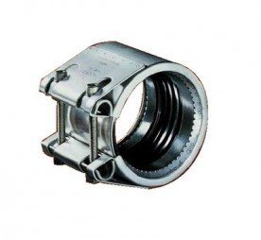 | Ремонтные хомуты из нержавеющей стали
 | HRR40 | Ремонтный хомут из нержавещей стали D40 ХПВХ System'O (GIRPI), Франция | 212.00 | 84.80 | #REF!
 | HRR50 | Ремонтный хомут из нержавещей стали D50 ХПВХ System'O (GIRPI), Франция | 259.62 | 103.85 | #REF!
 | HRR63 | Ремонтный хомут из нержавещей стали D63 ХПВХ System'O (GIRPI), Франция | 322.65 | 129.06 | #REF!
 | HRR75 | Ремонтный хомут из нержавещей стали D75 ХПВХ System'O (GIRPI), Франция | 595.64 | 238.26 | #REF!
 | HRR90 | Ремонтный хомут из нержавещей стали D90 ХПВХ System'O (GIRPI), Франция | 632.59 | 253.04 | #REF!

трубы
 |  | ООО "СкалТек"443070 г.Самара, ул. Аэродромная д. 45, оф.35 Тел: 8(927)745-98-43, 8(937)186-82-63 skaltek@inbox.ru www.ooo-skaltek.ru
 | Прайс-лист на промышленные трубопроводные системы из ХПВХ SYSTEM'O® GIRPI (Франция)
Изображение | Артикул | Описание | Цена в EURO | Ваша цена со скидкой (введите скидку без знака %) | Ваша цена со скидкой в рублях (введите курс EURO)

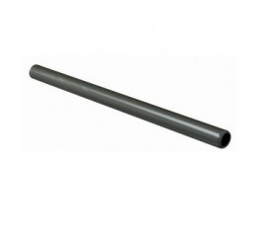 | ХПВХ трубы безраструбные PN 25
 | TUBHT163 | Труба ХПВХ D16 1.8 3M PN25 System'O (GIRPI), Франция | 11.62 | 11.62 | 0.00
 | TUBHT203 | Труба ХПВХ D20 2.3 3M PN25 System'O (GIRPI), Франция | 15.66 | 15.66 | 0.00
 | TUBHT253 | Труба ХПВХ D25 2.8 3M PN25 System'O (GIRPI), Франция | 22.50 | 22.5 | 0.00
 | TUBHT323 | Труба ХПВХ D32 3.6 3M PN25 System'O (GIRPI), Франция | 32.86 | 32.86 | 0.00
 | TUBHT403 | Труба ХПВХ D40 4.5 3M PN25 System'O (GIRPI), Франция | 51.34 | 51.34 | 0.00
 | TUBHT503 | Труба ХПВХ D50 5.6 3M PN25 System'O (GIRPI), Франция | 78.97 | 78.97 | 0.00
 | THT6325 | Труба ХПВХ D63 7.1 4M PN25 System'O (GIRPI), Франция | 166.28 | 166.28 | 0.00
 | ХПВХ трубы безраструбные PN 16
 | THT2516 | Труба ХПВХ D25 1.9MM 3M PN16 System'O (GIRPI), Франция | 18.42 | 18.42 | 0.00
 | THT3216 | Труба ХПВХ D32 2.4 3M PN16 System'O (GIRPI), Франция | 23.37 | 23.37 | 0.00
 | THT4016 | Труба ХПВХ D40 3 3M PN16 System'O (GIRPI), Франция | 36.71 | 36.71 | 0.00
 | THT5016 | Труба ХПВХ D50 3.7 3M PN16 System'O (GIRPI), Франция | 56.59 | 56.59 | 0.00
 | TUBHT63 | Труба ХПВХ D63 4.7 4M PN16 System'O (GIRPI), Франция | 113.17 | 113.17 | 0.00
 | TUBHT75 | Труба ХПВХ D75 5.5 4M PN16 System'O (GIRPI), Франция | 195.84 | 195.84 | 0.00
 | TUBHT90 | Труба ХПВХ D90 6.6 4M PN16 System'O (GIRPI), Франция | 265.85 | 265.85 | 0.00
 | TUBHT110 | Труба ХПВХ D110 8.1 4M PN16 System'O (GIRPI), Франция | 364.99 | 364.99 | 0.00
 | TUBHT125 | Труба ХПВХ D125 9.2 4M PN16 System'O (GIRPI), Франция | 576.75 | 576.75 | 0.00
 | TUBHT160 | Труба ХПВХ D160 11.8 4M PN16 System'O (GIRPI), Франция | 887.58 | 887.58 | 0.00
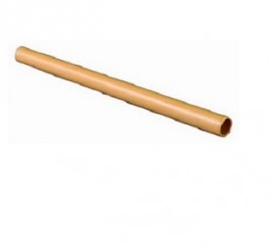 | ХПВХ трубы безраструбные PN 16 (сертифицированы для спринклерного пожаротушения)
 | TUHTAF16 | Труба ХПВХ D16 3M PN16 System'O (GIRPI), Франция | 11.37 | 11.37 | 0.00
 | TUHTAF20 | Труба ХПВХ D20 3M PN16 System'O (GIRPI), Франция | 15.02 | 15.02 | 0.00
 | TUHTAF25 | Труба ХПВХ D25 3M PN16 System'O (GIRPI), Франция | 20.88 | 20.88 | 0.00
 | TUHTAF32 | Труба ХПВХ D32 3M PN16 System'O (GIRPI), Франция | 21.91 | 21.91 | 0.00
 | TUHTAF40 | Труба ХПВХ D40 3M PN16 System'O (GIRPI), Франция | 33.60 | 33.6 | 0.00
 | TUHTAF50 | Труба ХПВХ D50 3M PN16 System'O (GIRPI), Франция | 51.19 | 51.19 | 0.00
 | TUHTAF63 | Труба ХПВХ D63 4M PN16 System'O (GIRPI), Франция | 104.92 | 104.92 | 0.00
 | TUHTAF75 | Труба ХПВХ D75 4M PN16 System'O (GIRPI), Франция | 186.61 | 186.61 | 0.00
 | TUHTAF90 | Труба ХПВХ D90 4M PN16 System'O (GIRPI), Франция | 230.35 | 230.35 | 0.00
 | TUHTAF110 | Труба ХПВХ D110 4M PN16 System'O (GIRPI), Франция | 319.19 | 319.19 | 0.00
 | TUHTAF125 | Труба ХПВХ D125 4M PN16 System'O (GIRPI), Франция | 543.56 | 543.56 | 0.00
 | TUHTAF160 | Труба ХПВХ D160 4M PN16 System'O (GIRPI), Франция | 831.40 | 831.4 | 0.00

